2018_04_data
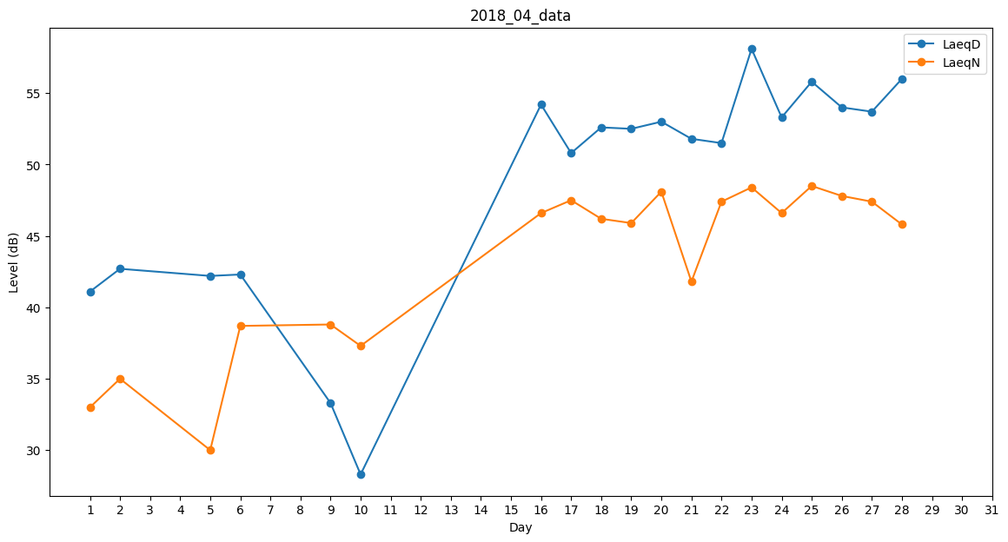
Day | LaeqD | LaeqN
1 | 41.1 | 33
2 | 42.7 | 35
3 | 27.8 | 0
4 | 0 | 0
5 | 42.2 | 30
6 | 42.3 | 38.7
7 | 36.3 | 0
8 | 0 | 0
9 | 33.3 | 38.8
10 | 28.3 | 37.3
11 | 48.9 | 0
12 | 47.1 | 0
13 | 39.5 | 0
14 | 41.1 | 0
15 | 0 | 49.2
16 | 54.2 | 46.6
17 | 50.8 | 47.5
18 | 52.6 | 46.2
19 | 52.5 | 45.9
20 | 53 | 48.1
21 | 51.8 | 41.8
22 | 51.5 | 47.4
23 | 58.1 | 48.4
24 | 53.3 | 46.6
25 | 55.8 | 48.5
26 | 54 | 47.8
27 | 53.7 | 47.4
28 | 56 | 45.8
29 | 39.7 | 0
30 | 0 | 0

